WFDesign
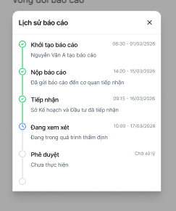
1. Tra cứu báo cáo nhà đầu tư đã nộp

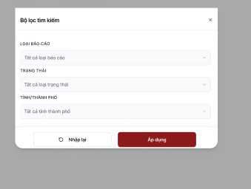

2. Báo cáo cho tiết | 3. Modal "Lịch sử báo cáo"

